1.07.2026
Спеціальна пропозиція RAVAK UKRAINE від 03.02.2026
Фото | Артикул | Назва виробу | Роздрібна ціна, евро | Роздрібна ціна з 01.07.2026, евро* | Різниця, %
WALK IN (новинка DOMOSPA by RAVAK )
 | RKUC500015 | WALK IN DOMOSPA-100 BRIGHT ALU+TRANSPARENT | 230 | 188* | -18.26%
 | RKUC500016 | WALK IN DOMOSPA-120 BRIGHT ALU+TRANSPARENT | 253 | 207* | -18.18%
Душові кабіни серія X-Point Slim
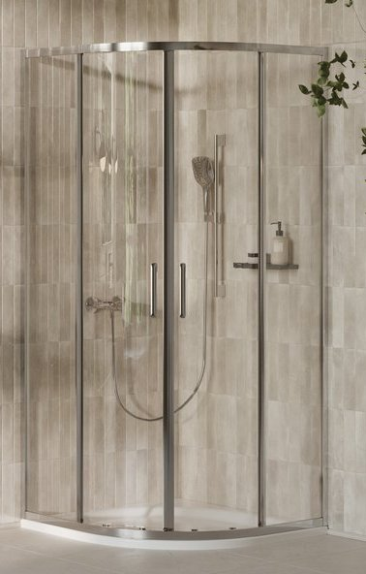 | X3B270C0FZ1C | Душова кабіна XPSCP4-90 R500 полір. алюм.+transparent | 396
 | X3B2A0C0FZ1C | Душова кабіна XPSCP4-100 R500 полір. алюм.+transparent | 412
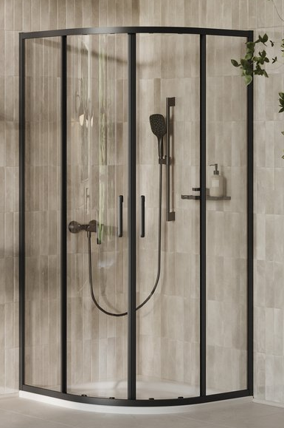 | X3B27030FZ1C | Душова кабіна XPSCP4-90 R500 чорний+transparent | 396
 | X3B2A030FZ1C | Душова кабіна XPSCP4-100 R500 чорний+transparent | 412
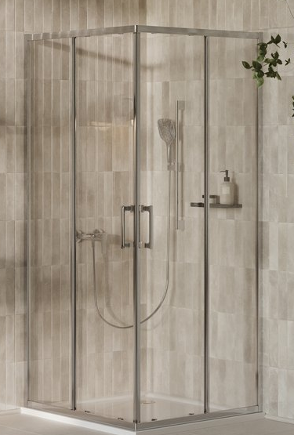 | X14V70C0FZ1 | Душова кабіна XPSRV2-90 полір. алюм.+transparent | 388
 | X14VA0C0FZ1 | Душова кабіна XPSRV2-100 полір. алюм.+transparent | 404
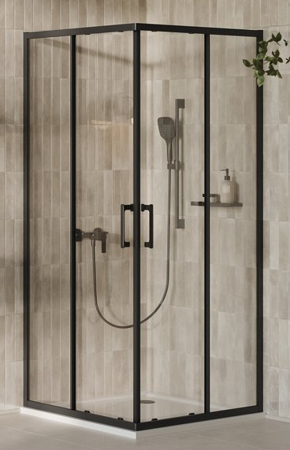 | X14V7030FZ1 | Душова кабіна XPSRV2-90 чорний+transparent | 388
 | X14VA030FZ1 | Душова кабіна XPSRV2-100 чорний+transparent | 404
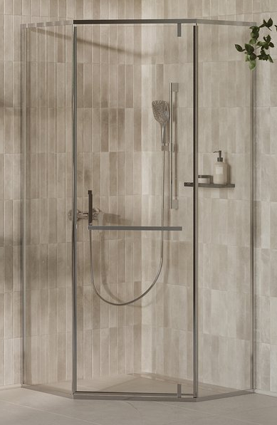 | X33570C0FZ1 | Душова кабіна XPSHP3-90 полір. алюм.+transparent | 477
 | X335A0C0FZ1 | Душова кабіна XPSHP3-100 полір. алюм.+transparent | 494
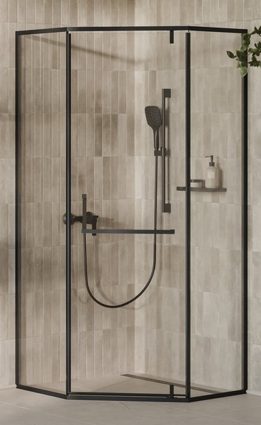 | X3357030FZ1 | Душова кабіна XPSHP3-90 чорний+transparent | 477
 | X335A030FZ1 | Душова кабіна XPSHP3-100 чорний+transparent | 494
Душові кабіни серія Elegance (новинка DOMOSPA by RAVAK )
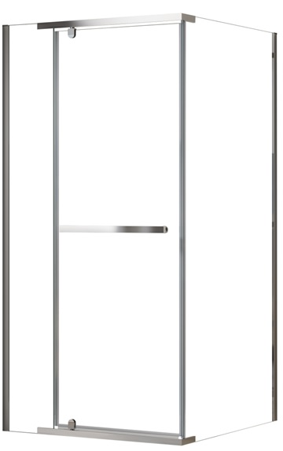 | RKUC500017 | Душова кабіна ESDPS-90/90 BRIGHT ALU+TRANSPARENT | 414 | 339* | -18.12%
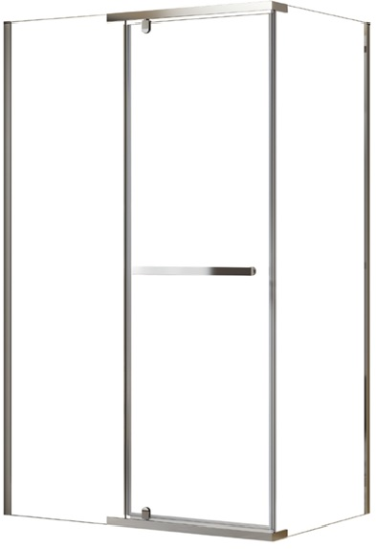 | RKUC500018 | Душова кабіна ESDPS-120/80 BRIGHT ALU+TRANSPARENT | 437 | 358* | -18.08%
 | RKUC500019 | Душова кабіна ESDPS-120/90 BRIGHT ALU+TRANSPARENT | 445 | 364* | -18.20%

Душові кабіни серія Slide (новинка DOMOSPA by RAVAK )
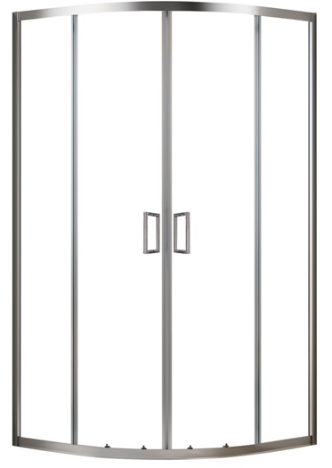 | RKUC500026 | Душова кабіна SLCP4 -90 R 550 BRIGHT ALU+TRANSPARENT | 329 | 269* | -18.24%
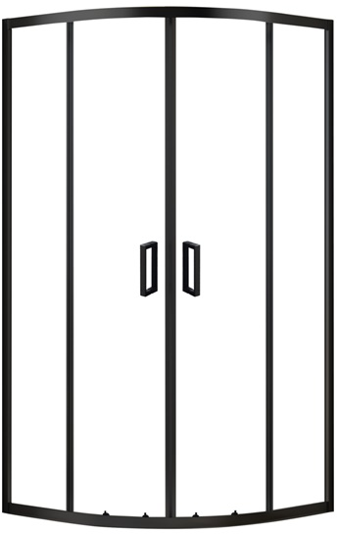 | RKUC500027 | Душова кабіна SLCP4-90 R 550 BLACK MATT+TRANSPARENT | 329 | 269* | -18.24%
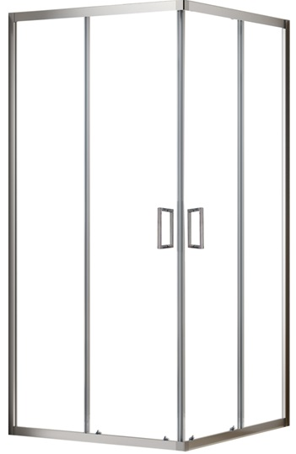 | RKUC500028 | Душова кабіна SLRV2-90 BRIGHT ALU+TRANSPARENT | 335 | 275* | -17.91%
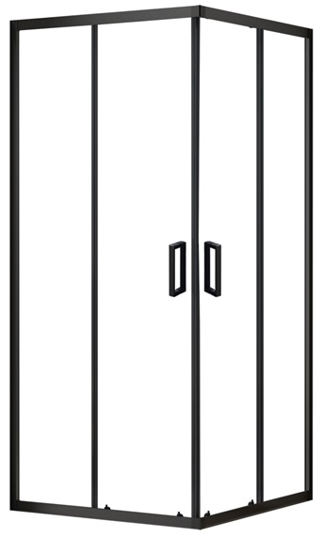 | RKUC500029 | Душова кабіна SLRV2-90 BLACK MATT+TRANSPARENT | 335 | 275* | -17.91%
Душові двері серія X-Point Slim
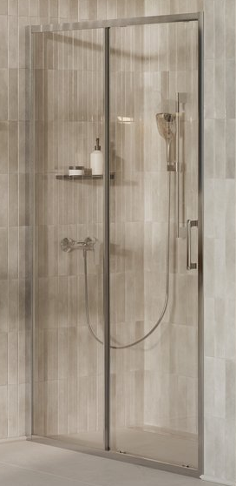 | X08VA0C0FZ1 | Душові двері XPSDP2-100 полір. алюм.+transparent | 285
 | X08VD0C0FZ1 | Душові двері XPSDP2-110 полір. алюм.+transparent | 296
 | X08VG0C0FZ1 | Душові двері XPSDP2-120 полір. алюм.+transparent | 307
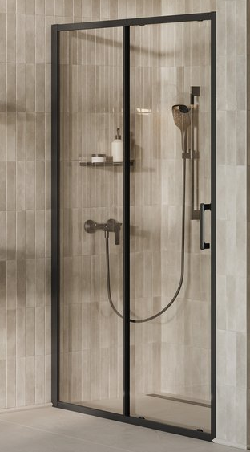 | X08VA030FZ1 | Душові двері XPSDP2-100 чорний+transparent | 285
 | X08VD030FZ1 | Душові двері XPSDP2-110 чорний+transparent | 296
 | X08VG030FZ1 | Душові двері XPSDP2-120 чорний+transparent | 307

Душові двері серія Slide (новинка DOMOSPA by RAVAK )
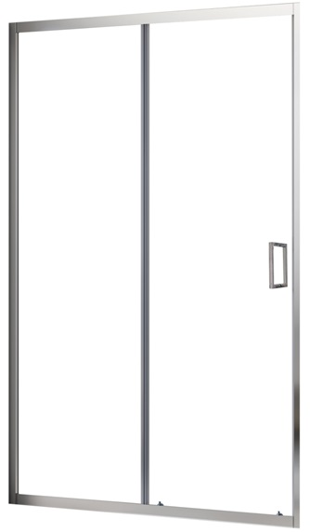 | RKUC500030 | Душові двері SLDP2-100 BRIGHT ALU+TRANSPARENT | 249 | 204* | -18.07%
 | RKUC500031 | Душові двері SLDP2-120 BRIGHT ALU+TRANSPARENT | 268 | 220* | -17.91%
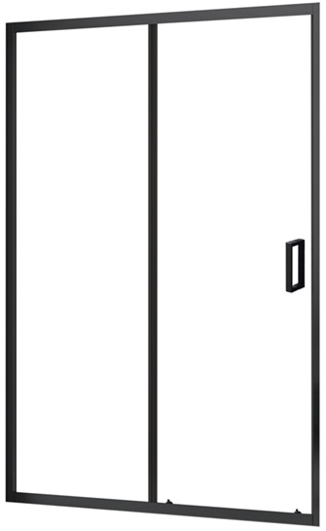 | RKUC500032 | Душові двері SLDP2-100 BLACK MATT+TRANSPARENT | 249 | 204* | -18.07%
 | RKUC500033 | Душові двері SLDP2 -120 BLACK MATT+TRANSPARENT | 268 | 220* | -17.91%
Нерухомі стінки для душу серія X-Point Slim
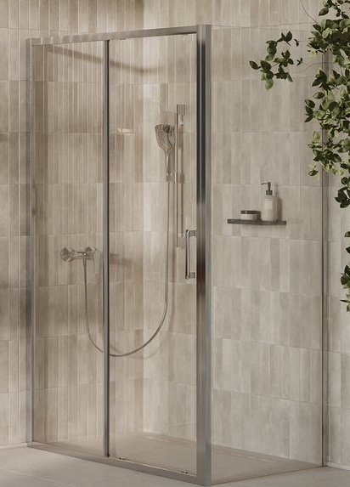 | X90V40C0FZ1 | Нерухома стінка для душу XPSPS-80 полір. алюм.+transparent | 184
 | X90V70C0FZ1 | Нерухома стінка для душу XPSPS-90 полір. алюм.+transparent | 195
 | X90VA0C0FZ1 | Нерухома стінка для душу XPSPS-100 полір. алюм.+transparent | 206
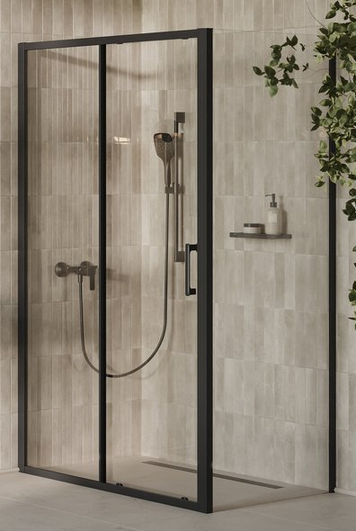 | X90V4030FZ1 | Нерухома стінка для душу XPSPS-80 чорний+transparent | 184
 | X90V7030FZ1 | Нерухома стінка для душу XPSPS-90 чорний+transparent | 195
 | X90VA030FZ1 | Нерухома стінка для душу XPSPS-100 чорний+transparent | 206
Нерухомі стінки для душу серія Slide (новинка DOMOSPA by RAVAK )
 | RKUC500020 | Нерухома стінка для душу SLPS-80 BRIGHT ALU+TRANSPARENT | 144 | 118* | -18.06%
 | RKUC500021 | Нерухома стінка для душу SLPS-90 BRIGHT ALU+TRANSPARENT | 152 | 124* | -18.42%
 | RKUC500022 | Нерухома стінка для душу SLPS-100 BRIGHT ALU+TRANSPARENT | 162 | 132* | -18.52%
 | RKUC500023 | Нерухома стінка для душу SLPS-80 BLACK MATT+TRANSPARENT | 144 | 118* | -18.06%
 | RKUC500024 | Нерухома стінка для душу SLPS-90 BLACK MATT+TRANSPARENT | 152 | 124* | -18.42%
 | RKUC500025 | Нерухома стінка для душу SLPS-100 BLACK MATT+TRANSPARENT | 162 | 132* | -18.52%
Душові піддони
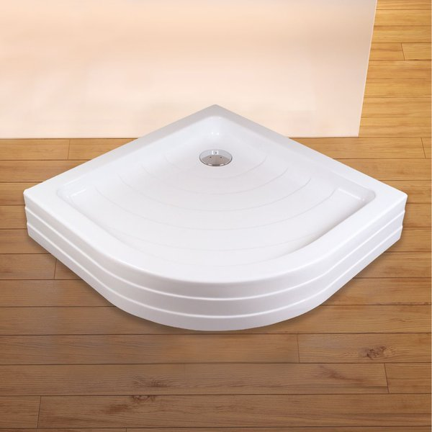 | XAU0000001 | Піддон RONDA 90 ST U | 199
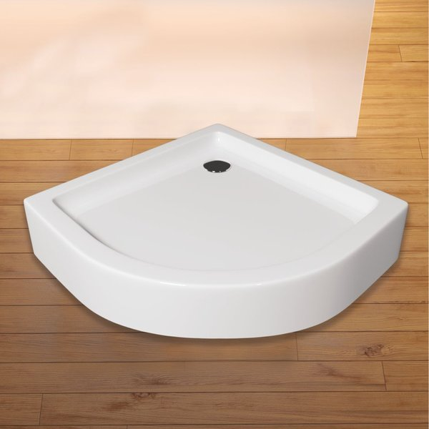 | XAU0000035 | Піддон VERONA 90 ST | 199
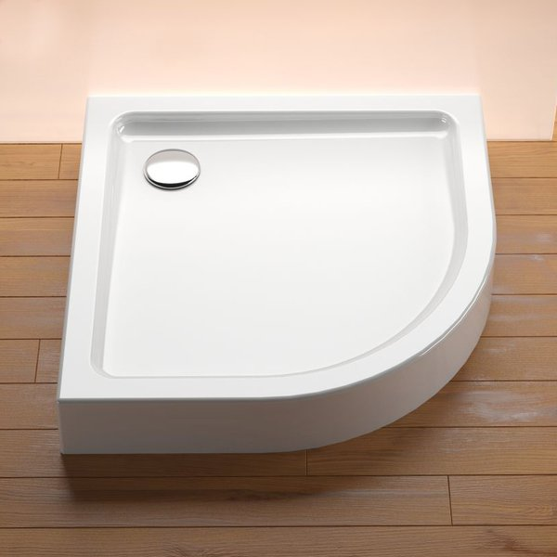 | XAU0000002 | Піддон MERIDA 90 ST R-550 | 199
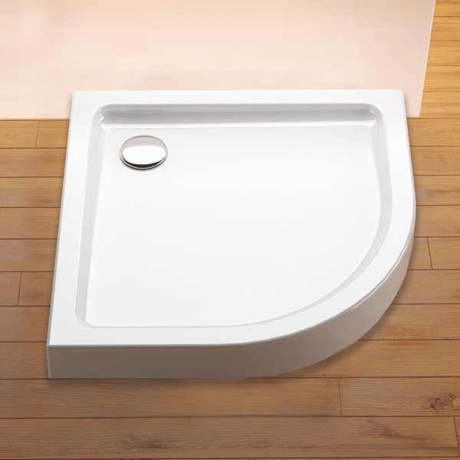 | XAU0000030 | Піддон MERIDA 90 Slim R-550 з сифоном | 209
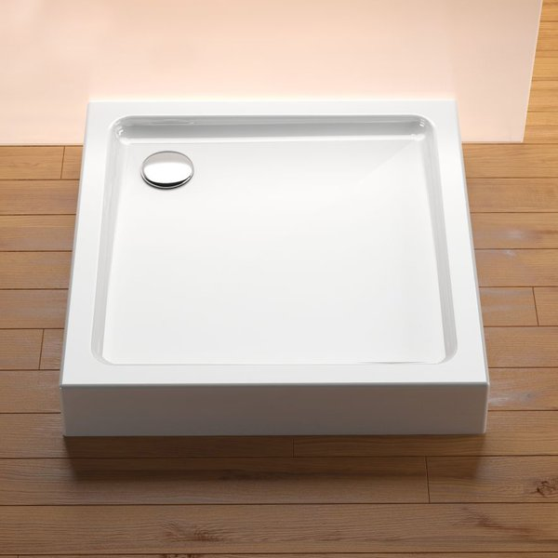 | XAU0000011 | Піддон MODENA 90 ST | 199
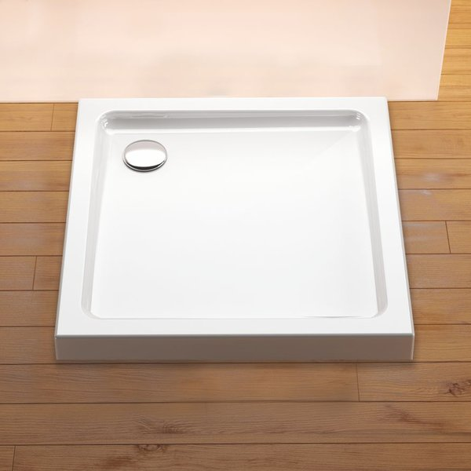 | XAU0000031 | Піддон MODENA 90 Slim з сифоном | 209
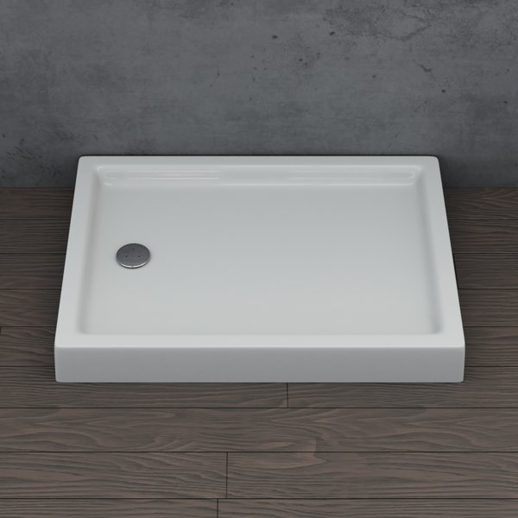 | XAU0000042 | Піддон MODENA 110х80 | 309
 | XAU0000041 | Піддон MODENA 120х90 | 319
Душові бокси
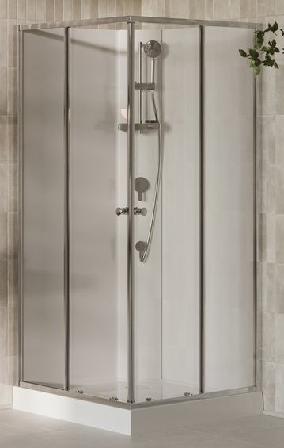 | X82277311Z1F | Душовий бокс BOXSRV2-90 Полір. алюм. TRANSPARENT | 947
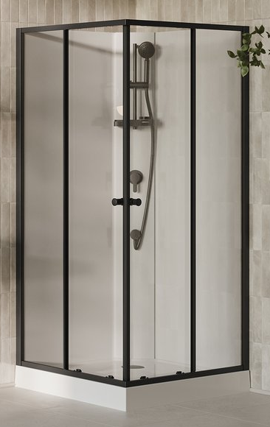 | X82277C11Z1F | Душовий бокс BOXSRV2-90 Чорний TRANSPARENT | 947
Ванни
 | XAU0000040 | Ванна SEPTIMA 170х70 | 379
 | XAU0000036 | Ванна DOMINO II 150х70 | 319
 | XAU0000037 | Ванна DOMINO II 160х75 | 359
 | XAU0000038 | Ванна DOMINO II 170х75 | 379
 | XAU0000034 | Ванна DOMINO II 180х80 | 399
 | CB31000000 | Ванна ASYMMETRIC II 150 L | 459
 | CB51000000 | Ванна ASYMMETRIC II 160 L | 489
 | C921000000 | Ванна ASYMMETRIC II 170 L | 539
 | CB41000000 | Ванна ASYMMETRIC II 150 R | 459
 | CB61000000 | Ванна ASYMMETRIC II 160 R | 489
 | C931000000 | Ванна ASYMMETRIC II 170 R | 539
 | XC00100121 | Ванна Favorit 150x70 білосніж. | 317
 | XC00100122 | Ванна Favorit 160x70 білосніж. | 360
 | XC00100123 | Ванна Favorit 170x75 білосніж. | 387
 | XC00100124 | Ванна Favorit 180x80 білосніж. | 423
Ванни (новинка DOMOSPA by RAVAK )
 | RKUF600019 | Ванна FANCY 170x75 | 339
Панелі для ванн
 | CZB3100000 | Панель ASYMMETRIC II 150 L | 219
 | CZB5100000 | Панель ASYMMETRIC II 160 L | 219
 | CZ92100000 | Панель ASYMMETRIC II 170 L | 219
 | CZB4100000 | Панель ASYMMETRIC II 150 R | 219
 | CZB6100000 | Панель ASYMMETRIC II 160 R | 219
 | CZ93100000 | Панель ASYMMETRIC II 170 R | 219
 | XAU0000006 | Панель фронтальна U 150 ST | 169
 | XAU0000007 | Панель фронтальна U 160 ST | 179
 | XAU0000005 | Панель фронтальна U 170 ST | 189
 | XAU0000004 | Панель фронтальна U 180 ST | 199
Окремостоячі вани та аксесуари
 | RKUA600011 | Ванна FreeStyle Corner L 1700x800 окремостояча, сніжно-біла | 1252
 | RKUA600012 | Ванна FreeStyle Corner R 1700x800 окремостояча, сніжно-біла | 1252
 | RKUA600009 | Ванна FreeStyle O 1700x800 окремостояча, сніжно-біла | 1166
 | RKUA600010 | Ванна FreeStyle Wall 1700x800 окремостояча, сніжно-біла | 1252
 | RKUA600014 | Злив для ванни FreeStyle CLICK CLACK Білий матовий | 34
 | RKUA600013 | Злив для ванни FreeStyle CLICK CLACK Чорний матовий | 34
Штори для ванн
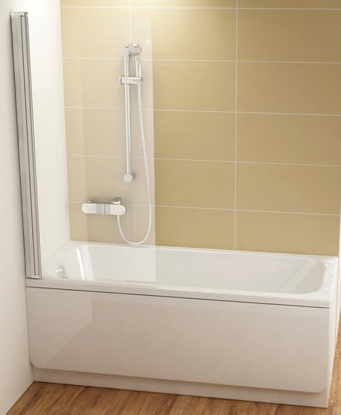 | 7QL40300Z1 | CVS1-80 L чорний+transparent | 307
 | 7QL40E00Z1 | CVS1-80 L білий матовий+transparent | 307
 | 7QR40300Z1 | CVS1-80 R чорний+transparent | 307
 | 7QR40E00Z1 | CVS1-80 R білий матовий+transparent | 307
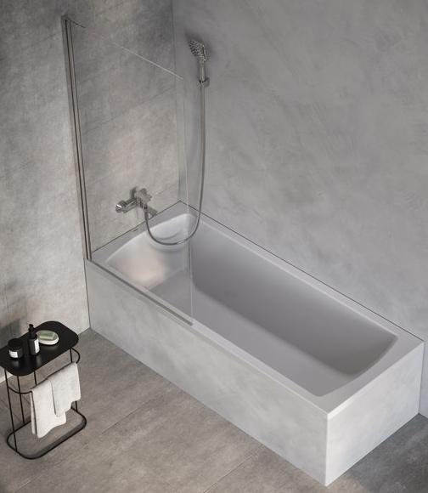 | X75OMC0FZ1 | Штора для ванни XPSVS1-80 v.140 полір. алюм.+transparent | 134
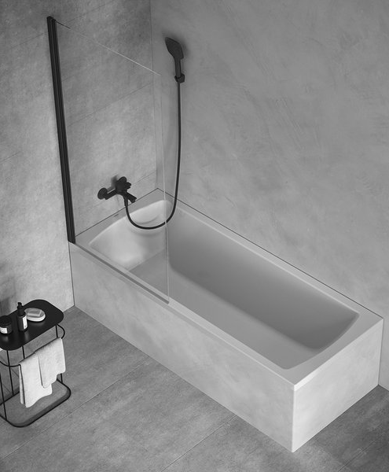 | X75OM30FZ1 | Штора для ванни XPSVS1-80 v.140 чорний+transparent | 134
Санітарна кераміка та аксесуари
 | X01928 | WC Solar RimOff підвісний, Білий | 258
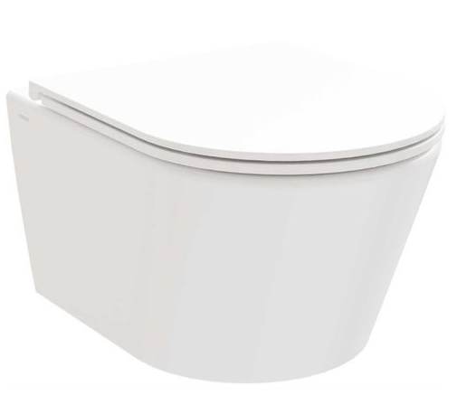 | X01951 | WC Life RimOff set підвісний, Білий | 263
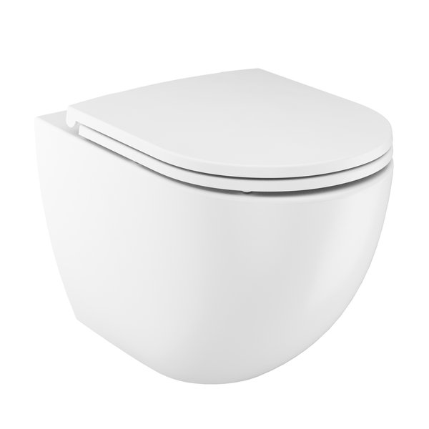 | X01682 | WC Optima RimOff підвісний білий | 299
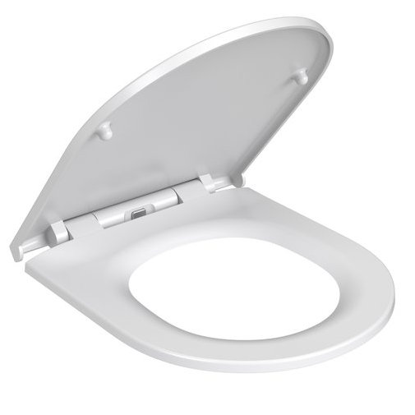 | X01683 | WC сидіння Optima Slim білий | 77
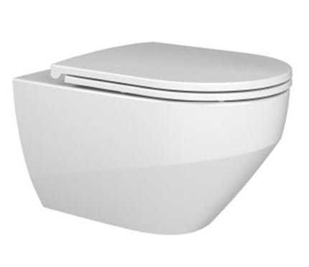 | GPX2240040 | WC ZANTE RimOff підвісний з сидінням | 365
 | RKUM000008 | WC CONCEPT STYLE UP RimOff підвісний з сидінням | 210 | 172* | -18.10%
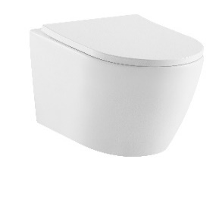 | RKUM000009 | WC CONCEPT OVAL RimOff підвісний з сидінням | 204 | 167* | -18.14%
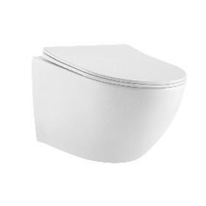 | RKUM000010 | WC CONCEPT STORM RimOff підвісний з сидінням | 210 | 172* | -18.10%
 | RKUM000011 | WC CONCEPT CUBE RimOff підвісний з сидінням | 198 | 162* | -18.18%
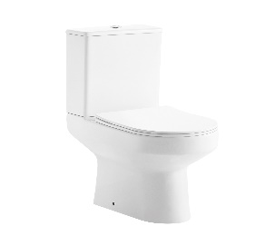 | RKUM100007 | WC CONCEPT CLASSIC Combi RimOff підлоговий з сидінням | 255 | 209* | -18.04%
 | RKUM100008 | WC CONCEPT PRO Combi RimOff підлоговий з сидінням | 273 | 223* | -18.32%
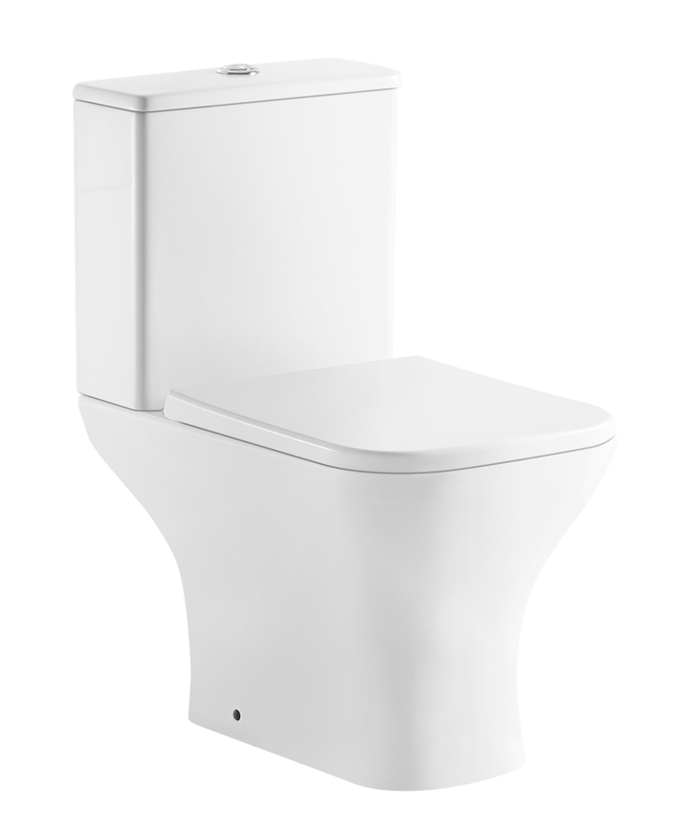 | RKUM100009 | WC CONCEPT STYLE Combi RimOff підлоговий з сидінням | 274 | 220* | -19.71%
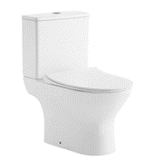 | RKUM100010 | WC CONCEPT SLIM Combi RimOff підлоговий з сидінням | 255 | 209* | -18.04%
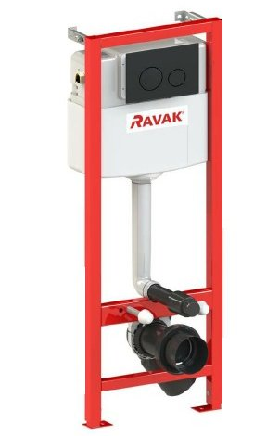 | GPX2240105 | WC Модуль RAVAK SMART ECO без панелі управління | 219
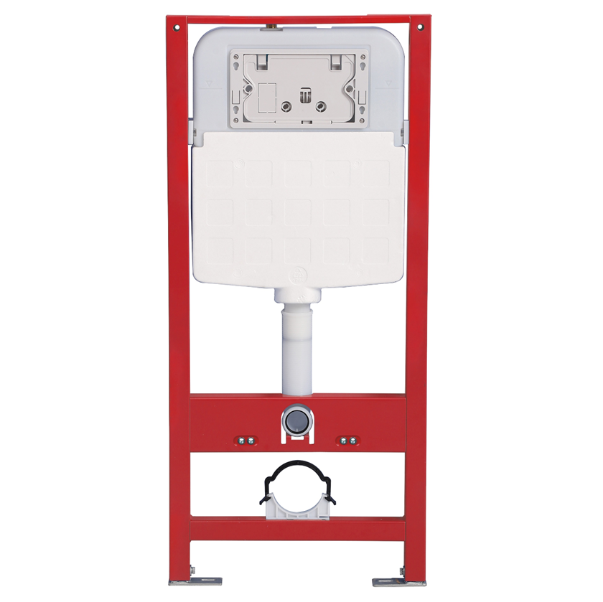 | RKUC3000003 | WC Модуль RAVAK FrameCore Direct без панелі управління | 174 | 154* | -11.49%
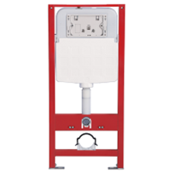 | RKUC3000004 | WC Модуль RAVAK FramePro Pneumo без панелі управління | 180 | 159* | -11.67%
 | RKUC4000011 | WC Панель управління FrameLine Slim Білий для RKUC3000003/RKUC3000004 | 29 | 26,9* | -7.24%
 | RKUC4000012 | WC Панель управління FrameLine Slim Хром для RKUC3000003/RKUC3000004 | 31 | 26,9* | -13.23%
 | RKUC4000013 | WC Панель управління FrameLine Slim Чорний для RKUC3000003/RKUC3000004 | 30 | 26,9* | -10.33%
 | GPX2240112 | WC Панель управління FrameCircle Slim Білий для RKUC3000003/RKUC3000004 | 25 | 24,4* | -2.40%
 | GPX2240110 | WC Панель управління FrameCircle Slim Хром для RKUC3000003/RKUC3000004 | 27 | 24,4* | -9.63%
 | GPX2240111 | WC Панель управління FrameCircle Slim Чорний для RKUC3000003/RKUC3000004 | 26 | 24,4* | -6.15%
Умивальники
 | GPXRC00011 | Умивальник Керамічний ZETA SLIM 550 білий | 192
 | GPX2240601 | Умивальник Керамічний UNI 500 O Slim білий | 168
Додаткове обладнення до гідромасажних ванн
 | AROMOTERAPIYA | Аромотерапія | 59
 | AHZ | Блок захисту від сухого пуску | 139
 | KOL_MULTI | Підводне мультикольорове освітлення | 239
 | KOL_BLUE | Підводне освітлення, колір синій | 219
 | KOL_DIZ_2 | Система дезинфекції з електронним керуванням | 659
 | KOL_DIZ_1 | Система дезинфекції з пневмо керуванням | 919
 | RA000A0001 | Хромотерапія Н2О NEW | 469
 |  | Режим TURBO масаж | 59
 |  | Додаткова лампа Хромотерапії | 289
 |  | Врізка змішувача у ванну RAVAK | 21
 |  | Врізка отворів під ручку у ванну | 7
 |  | Додатковий отвір у ванній | 7
 |  | Установка ванни на опору | 21

Роздрібна ціна з 01.07.2026, евро* | Різниця, % | ЗНИЖКИ НА ПОЗИЦІЇ ПОЧИНАЮЧИ З 1.07.2026 Р

